Лист1
Школа | МБОУ "Уруссинская гимназия" |  | 2023-09-12
Перечень ресурсов раздела Питание
№ | Наименование | Адрес на сайте школы | Примечание
1 | Положение и приказ о создании комиссии по контролю качества питания с участием родителей |  | https://edu.tatar.ru/upload/storage/org2097/files/%D0%BF%D1%80%D0%B8%D0%BA%D0%B0%D0%B7%20%D0%BE%D0%B1%20%D0%BE%D1%80%D0%B3%D0%B0%D0%BD%D0%B8%D0%B7%D0%B0%D1%86%D0%B8%D0%B8%20%D0%BF%D0%B8%D1%82%D0%B0%D0%BD%D0%B8%D1%8F%202023-2024(1).pdf
2 | Формы интерактивного взаимодействия с родителями
 | "Горячая линия" |  | (885593) 2-44-10, urussugimnazia@mail.ru
 | Чат |  | https://web.whatsapp.com/
 | Форум
3 | Наличие лечебных/диетических меню
 | вид |  | нет
 | ссылка на файл меню
 | вид
 | ссылка на файл меню
 | вид
 | ссылка на файл меню
 | вид
 | ссылка на файл меню
4 | Проведение регулярного анкетирования обучающихся и родителей по питанию
 | Ссылка на форму анкеты |  | https://edu.tatar.ru/upload/storage/org2097/files
 | Файл с результатами |  | https://edu.tatar.ru/upload/storage/org2097/files
5 | Наличие информации для родителей о здоровом питании, размещенной на сайте образовательной организации
 | Ссылка на страницу мероприятия на сайте |  | https://vk.com/your_gimnasium?w=wall-51384492_5308
 | Файл с информационными материалами
6 | Информация по результатам контрольных мероприятий с участием родителей. |  | 12 сентября родители Хуснутдинова Г.Я, Муртазина Г.М. провели проверку школьной столовой
 | Файл с результатами (актами) проверок
 | Файл(ы) фото членов комиссии при проверке |  | 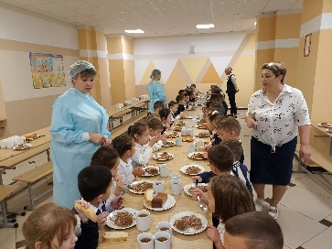
7 | Оценка количества пищевых отходов или объема несъедаемых блюд
 | 20 % и менее |  | +
 | 30%
 | 40%
 | 50 % и более
 | Не ведется

